修改
宁波品秀美容科技有限公司 宁波高新区江南路1528号高新科技广场2号楼10楼 电话：0574-27889688 传真：0574-27889655 sales@hair-brushes.com lucky@jsiu.com
订单
供货商： | XX印刷厂 |  |  |  | 订单号 | B10-GTS2-4JZ-BK-1
电话： | 电话: +86-574-27889688 传真: +86-574-27889677 |  |  |  | 日期 | 2025年09月03日
联系人： | XX印刷厂 |  |  |  | 订单安排人 | 孙诚昱
产品编号 | 产品图片 | 描述 | 数量/个 | 单价 | 金额 | 包装方式
B10-GTS2-4JZ-BK-1 | 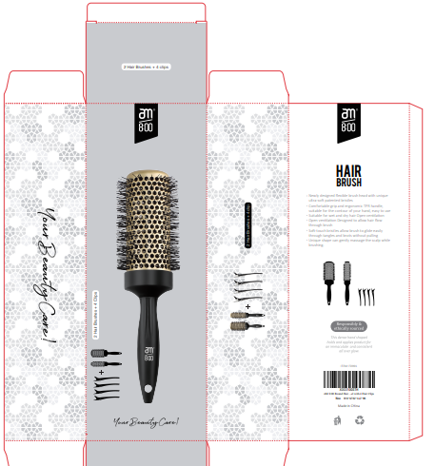 | 用于黑色铝筒产品的包装配件，含两只装纸卡和4个发卡 | 0PCS | ¥0.00 |  | 两只装+4个发卡

 | 以上价格含税运含包装
进仓地址： | 宁波市鄞州投资创业中心启明路599号启发工业城
付款方式: | 含税含运含进仓 |  |  |  | 色卡 | Logo
交货时间: | 2025年09月10日
箱规:
产前确认样:
出货样:
注意事项:
交货地点：宁波
包装：两只装+4个发卡
付款方式：含税含运含进仓

需方: 宁波品秀美容科技有限公司
供方： 宁波泰丰机械有限公司

 | 宁波品秀美容科技有限公司 |  |  | 宁波泰丰机械有限公司
 | ---------------------- |  |  | ----------------------

